Intuición del costo
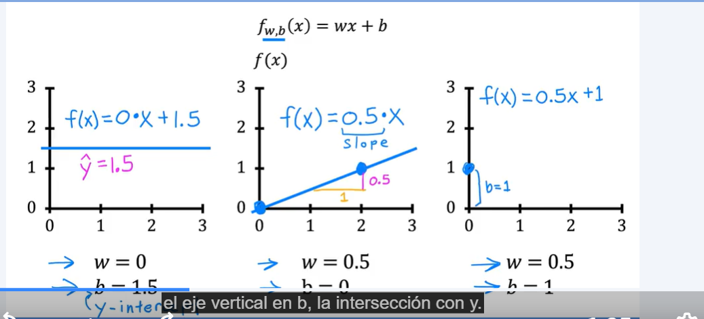
Ejemplo de Error cuadrático en Regresion Lineal
X | Y | fw(x) = W*X | (x-y)^2 | W | 0.2 |  | fw(x) = W*X esto es el valor de f cuando definimos a W.
1 | 1 | 0.2 | 0.64 | m | 3 |  | Entendiendo J como la función del costo podemos encontrar el valor cuando dependa de la variable W
2 | 2 | 0.4 | 2.56
3 | 3 | 0.6 | 5.76
 |  |  | 8.96

J(W)= | 1.49 | Para este caso cuando W es 1 el costo es 0

J | W
1.49 | 0.2
0.58 | 0.5
0 | 1
2.33 | 2
21 | 4

Cómo afecta W al Costo (J)

 |  |  |  |  |  | Recordar que la formula de la ecuación de una recta es

